מסלול vip (2)

 | מתושב הישוב

 |  |  |  | במחיר של 2899 ₪ לחודש מקבלים
 |  |  |  | שליחיות לבנק,דואר בית מרקח,ניקוי יבש,קניות
 |  |  |  | חיות ,לקיחת חיות לוטרינר,טיול רחיצה,והספקת מזון.
 |  |  |  | כל התיקונים בבית ,אינסטלציה,חשמל,הנידמן,ועוד
 |  |  |  | הזמנות,מסעדות,ספא,בתי מלון,שף פרטי עיסוי וכדו
 |  |  |  | רכבים טסט ,מוסך לקיחה לחוגים,רחיצת רכב

 |  |  |  | שליחיות
 |  |  |  | בנקים,דואר,בית מרקחת,ניקוי יבש,קניות

 |  |  |  | חיות
 |  |  |  | לקיחת חיה לוטרינר,רחיצה, הוצאה לטיול והספקת מזון

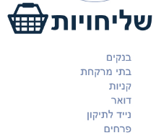
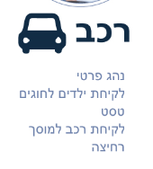
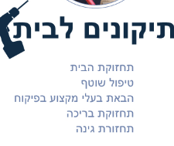

 |  |  |  | הזמנות
 |  |  |  | הזמנות ,בתי מלון,שף פרטי,ספא,עיסויים

 |  |  |  | תיקונים לבית
 |  |  |  | כל התיקונים בבית ללא השתתפות עצמית

 |  |  |  | רכב
 |  |  |  | לקיחת רכבים לטסט,מוסך,שטיפה,לקיחת לחוגים

 |  |  |  | תנאים כללים

 |  |  |  | השרות ניתן משעה 8-17 בשעות אחרות תוספת של 10 ₪
נשמח להיפגש לשמוע ולהתאים לך תוכנית vip |  |  |  | שרות מכולת מוגבל עד 8 מוצרים ,ולחבילה מוכנה בלבד
שתענה על הצרכים שלך |  | להשארת פרטים |  | התיקונים בבית אינם כוללים חלקים
 |  | שם |  | התשלום בגין הקנייה מול המכולת. עיכוב השליח כרוכה בתשלום של 15 ₪
 |  | נייד |  | שרות בית מרקחת מוגבל לתרופות מרשם בלבד,
 |  |  |  | שליחות דחופה תוספת של 15 ₪
 |  | להתקשר 052-2201180מנשה |  | הודעה לשליחות ימסרו יום לפני עד השעה 17
 |  |  | 0527472211 טל | בשישי ובשבת ערבי חד וחג לא יינתן שרות

בחירת מסלולים פרטי
